コール受付(Lotus Notes)
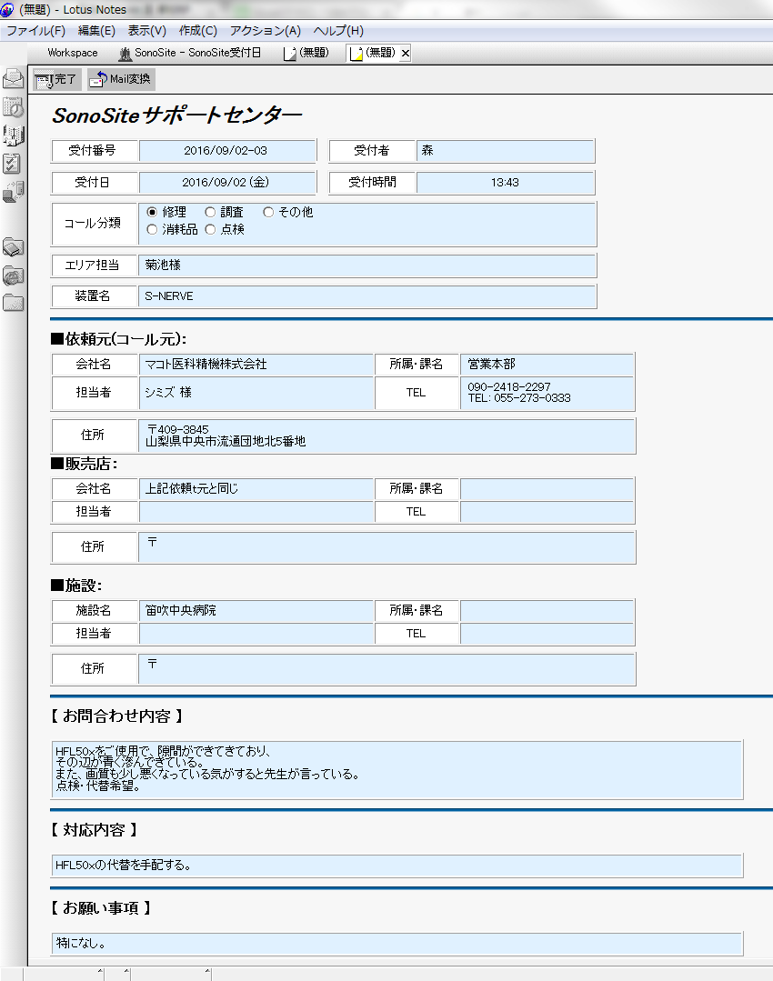

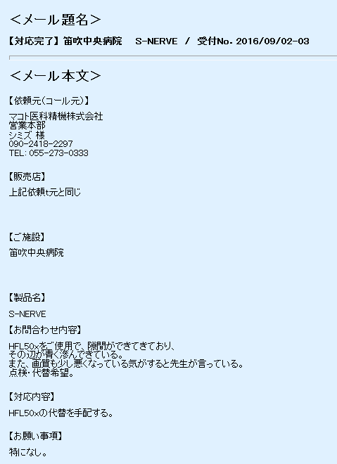

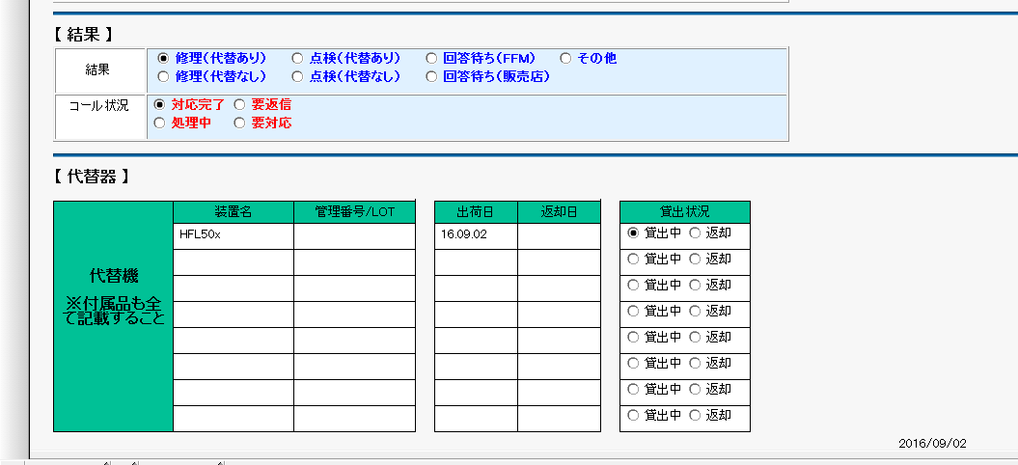

FAX送付状
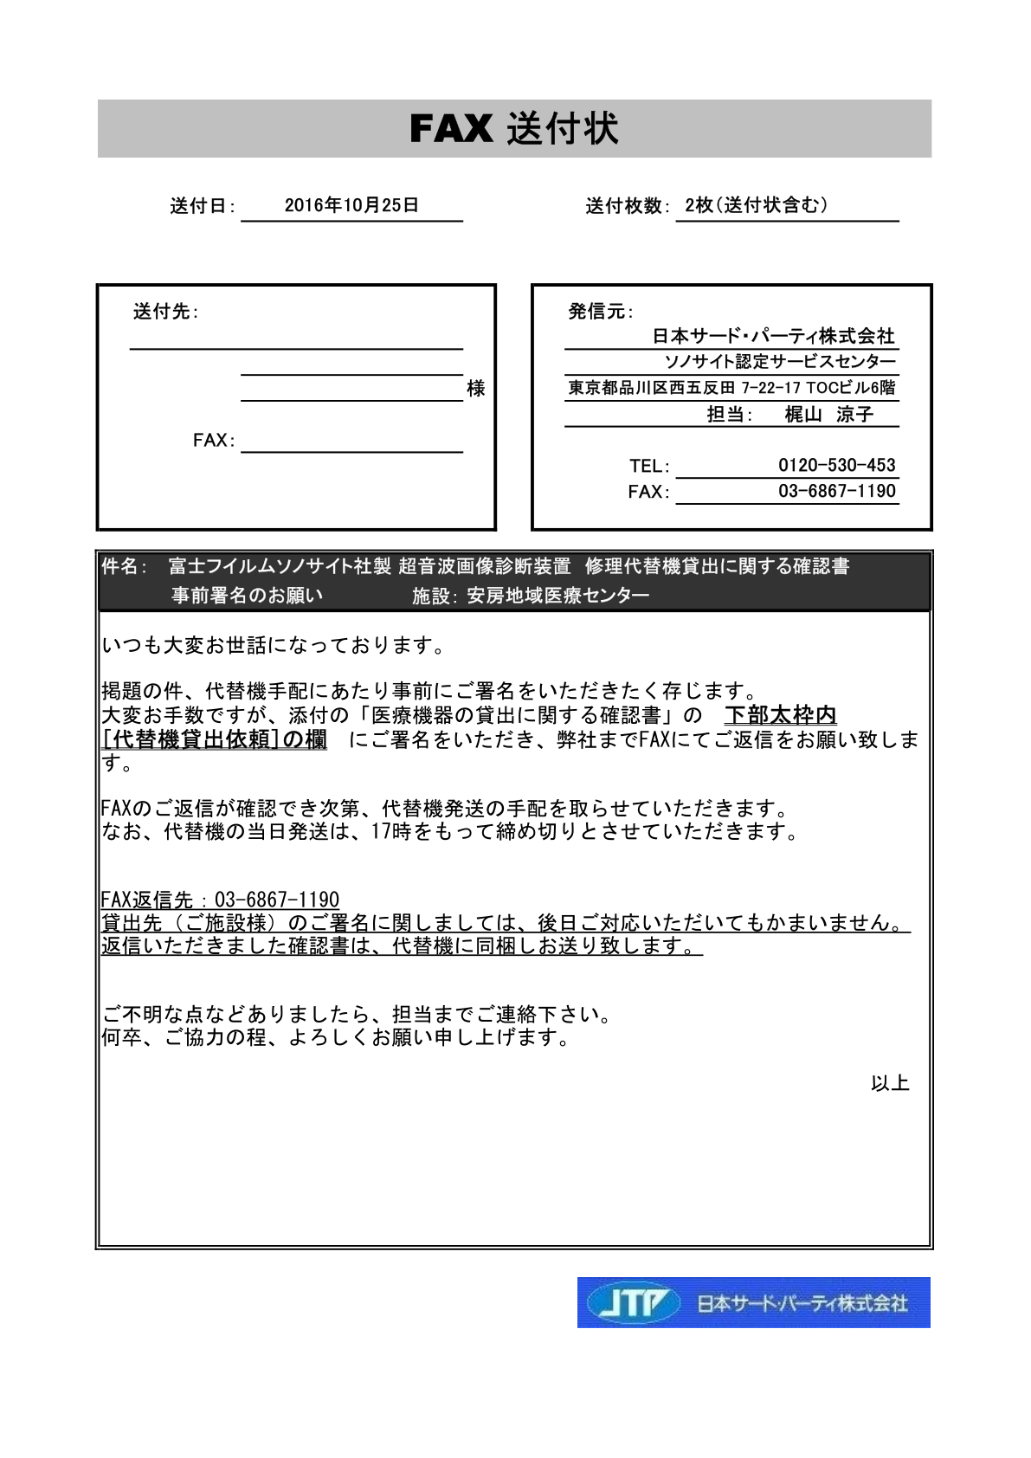

TODAY

送付先の
会社名、
担当者名、
FAX番号

JTP担当者名

ご施設名

貸出確認書
ロゴの変更
Notes No
作成日

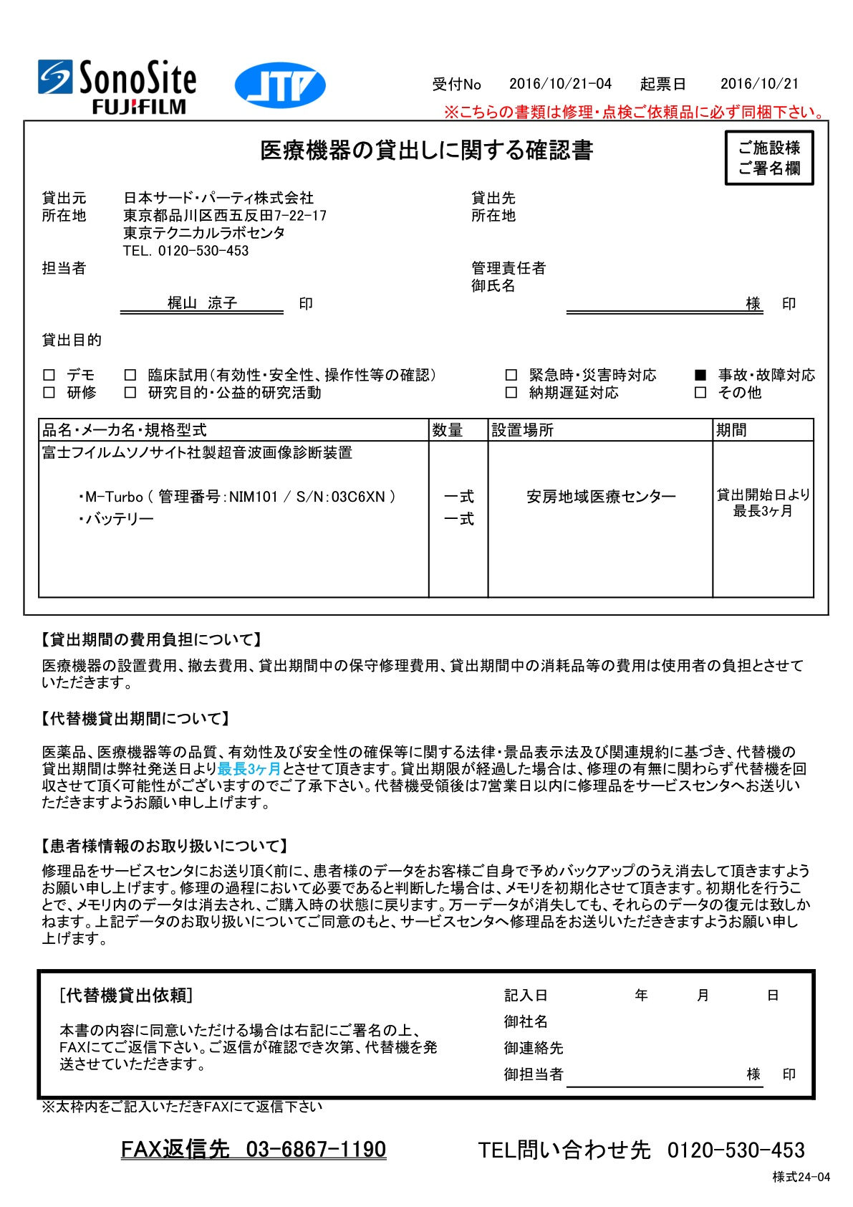

JTP担当者名

代替機管理番号

施設名

数量

修理依頼票
Notes No

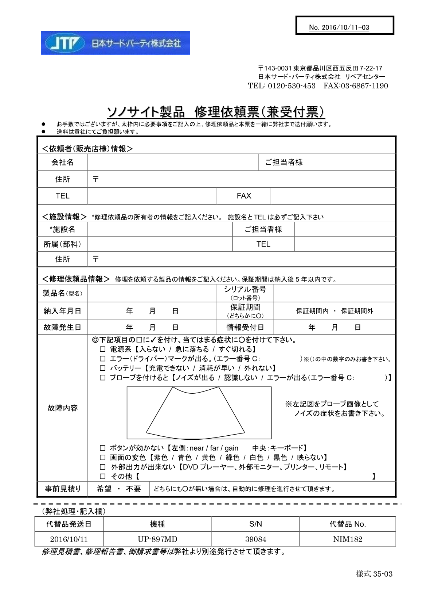

作成日
機種
S/N
管理番号

